流れ
【ゲームのロジック】

ページ読み込み

1人プレイボタン
２人プレイボタン

相手はコンピュータ
相手はコンピュータでない

マスのクリック処理

No

そのマスが裏返せるか？

Yes

裏返せる場所を算出
boo音

色を塗り変え

Yes
全てのマスが埋まっているか？

ゲーム続行
No
結果表示
プレイヤーを交代

ゲーム終了

相手はコンピュータか？
Yes
ゲーム終了
●/〇を集計
結果表示
「もう一度遊ぶ」ボタンを表示
再度、ページ読み込み

No
パスか？
Yes
No
相手の置ける場所があるか？
No

Yes
PASSボタンを表示

置ける場所をランダム選択
プレイヤーを交代
プレイヤーが、次のマスを押すのを待つ
プレイヤーを交代

選択したマスのクリック処理

Yes
Yes
パスか？
パスか？

No
No

ゲーム終了
ゲーム終了

【工夫点】
隣のマスが裏返せるかを、確認しやすくするため
・黒１ / 白 -１ / 空０の値を、２次元配列に入れる（例：右下のマスは x + 1, y + 1）
・壁２の値を、隅のマスの周り（ダミー配列）に入れる → マスが無い

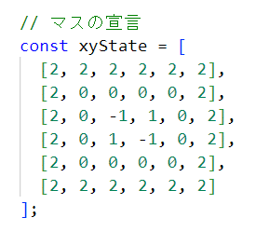

【最後に】
20日間、本当にありがとうございました。
また、フォローアップ期間も、よろしくお願いいたします。

